Инфо
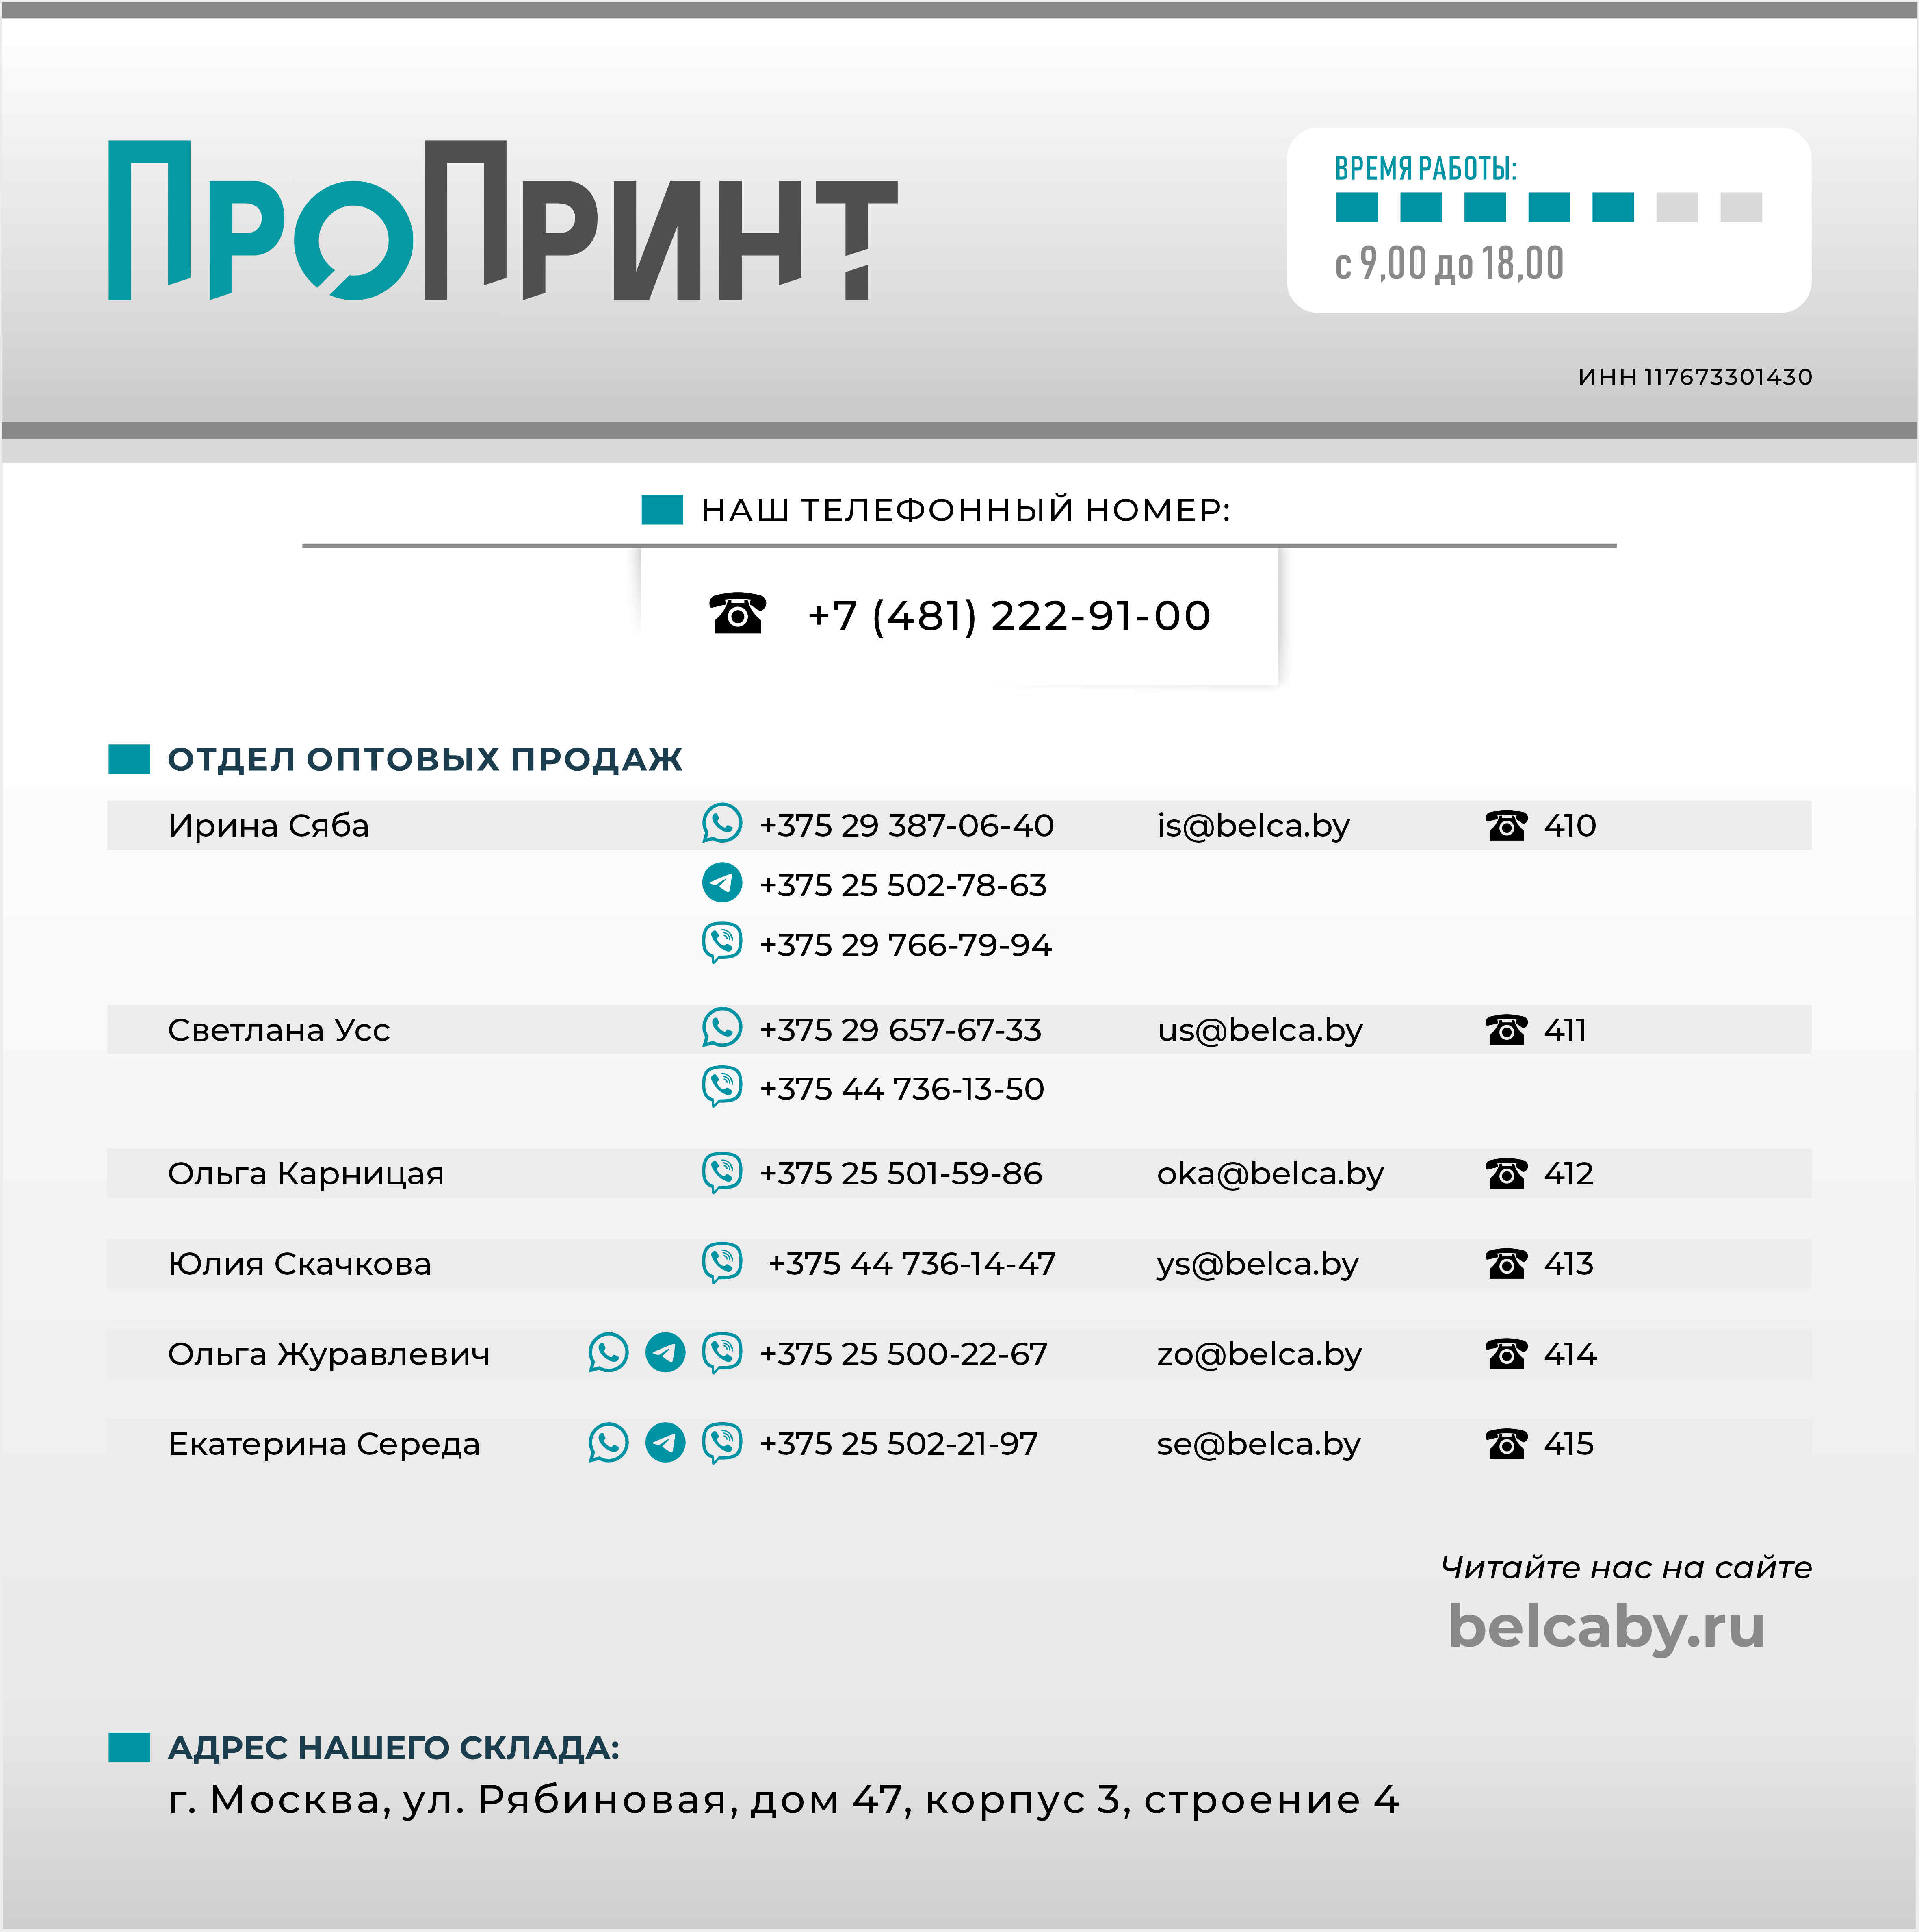

Прайс


6 октября 2023 г.
Все цены с НДС в RUB

Код | Наименование | Цена с НДС | Остаток
!Каталог продукции
Запчасти для картриджа
Запчасти для принтеров и МФУ
Картриджи
...

